記入見本
教育職員免許法および同法施行規則の改正に伴い、1種免許の申請における適用法令は以下の通りとなります。
・2019年度以降入学者：新法
※2018年度までに旧法による免許状の所要資格を満たし、介護等体験または施行規則第66条の6に定める科目のみ修得が必要な方は、旧法で申請できる場合があります。該当する方は受講願の申請前に窓口までお越しください。
・2018年度以前入学者：旧法
※2018年度から継続して2026年度においても学部聴講することが条件です。
受講願（教職）記入見本
 | ※記入箇所を分かりやすくするため、見本では赤字で入力しています。
 | 実際には黒字で入力してください。
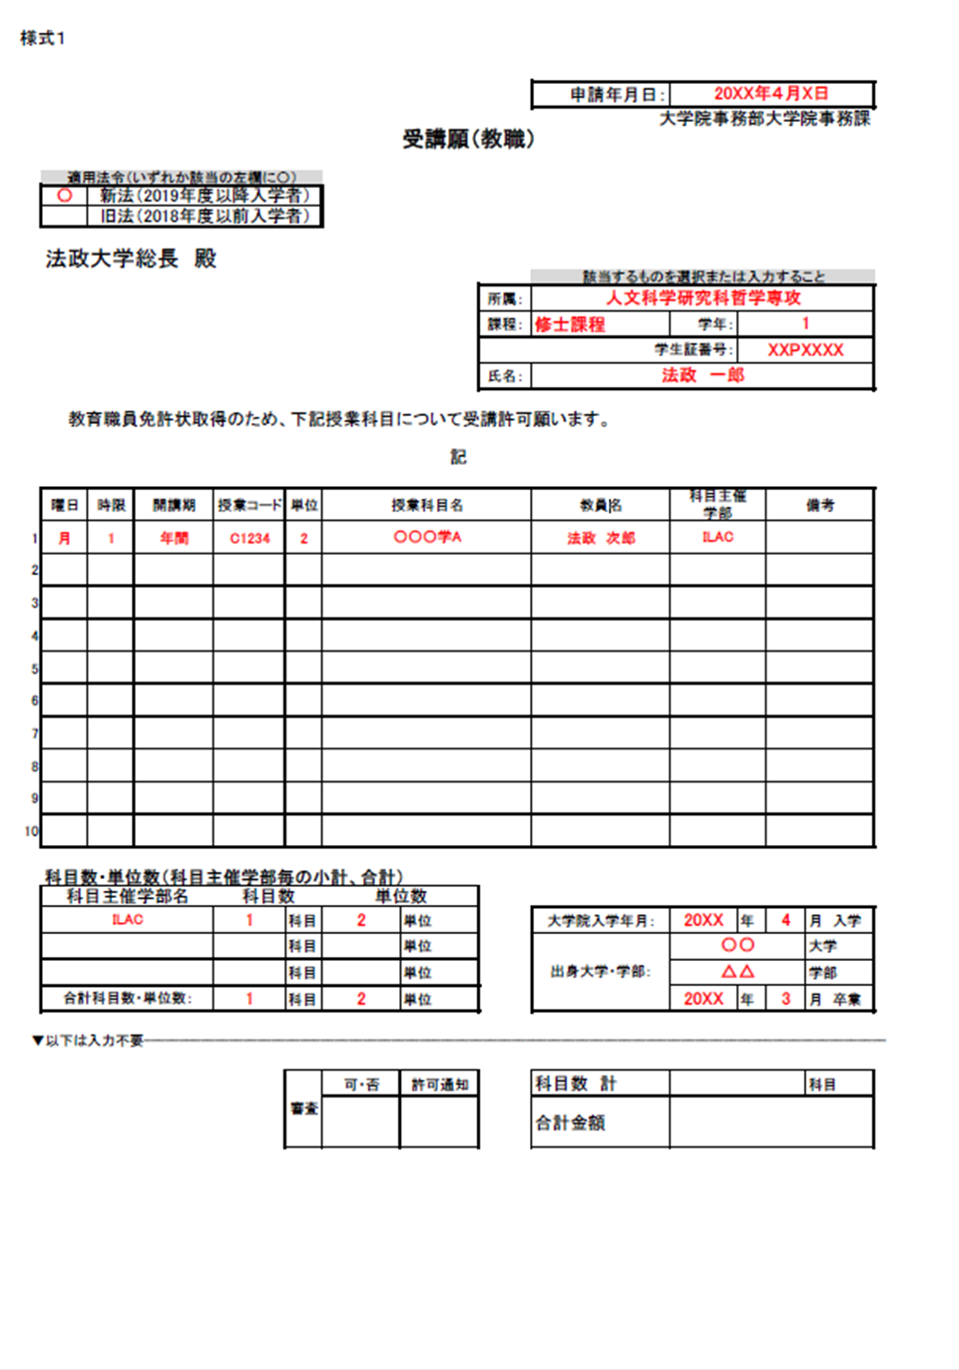

★科目主催学部は、「教職課程履修要綱」課程表中の
「主催」欄に記載されています。
【例】 ILAC ： リベラルアーツセンター
文 ： 文学部
営 ： 経営学部
CD ： キャリアデザイン学部

・時間割を参照の上、誤りのないよう記入すること。
・曜日、科目主催学部の欄はプルダウンリストから選択すること。
★異なる教員が担当する、同一名称科目
に要注意！！

